Kör_1
 |  |  |  | Eredeti kördiagram

Méret | 1 | 0 | 0
x | 0 | -9
y | 0 | -9
A | 20
B | 80

1. Hivatkozással táblázatba foglaljuk a megfelelő kördiagram adatait. Ebben a megvalósításban HA függvény segítségével korlátozzuk a méretet és pozíciót (1<=méret<=5; -10<=x,y<=10). A táblázat mellett lévő függvények a méretből és pozícióból számolnak később szükséges értékeket.

2. Felvesszük az adatokat (A,B) egy kördiagramon.
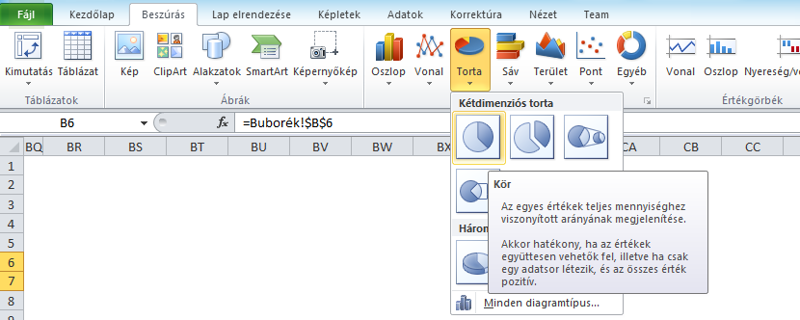
 |  |  |  | 1-es méret

3. A diagramot 10×10-es tartományban helyezzük el, úgy, hogy kitöltse azt. A sormagasságnak és oszlopszélességnek képpontban meg kell egyeznie, a példában az előbbi 15, az utóbbi 2,14.

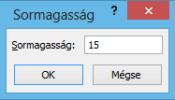
 |  |  |  | 2-es méret

4. Hozzunk létre 5 darab másolatot (vagy amennyi méretű kördiagramot szeretnénk) a korábban létrehozott csatolt képből, hivatkozásnak a 10×10-es területet adjuk meg, amelyen található a diagram, majd a példának megfelelően helyezzük egymás alá. Ezután méretezzük át a képeket.

5. Nyissuk meg a Névkezelőt, majd hozzunk létre új névjegyzéket Körméret néven. A "Hatókör"-höz az aktuális munkalapot (Kör_1), a "Hivatkozás"-hoz a következő függvényt adjuk meg: =ELTOLÁS(Kör_1!$I$17:$R$26;Kör_1!$C$3;0) Ezzel a 1-es méretnél lévő 10×10-es területet lejjebb toljuk a méretnek megfelelő mennyiségű sorral, vagyis a megfelelő méretű diagrammra fogunk innentől kezdve hivatkozni.

 |  |  |  | 3-as méret

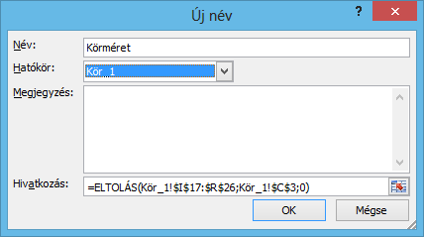

 |  |  |  | 4-es méret
6. Hozzunk létre még egy csatolt képet, ez legyen a 10×10-es területnek megfelelő méretű, majd a Körméret hivatkozást adjuk meg. Helyezzük el úgy egy 44×44-es táblázaton, hogy a közepén legyen a kép (19 sor legyen felette és 19 oszlop legyen balra tőle).

7. Hozzunk létre új névjegyzékeket a Körméretnek megfelelő módon Origó és Körpoz néven, az előbbi a kördiagram közepét mutatja, a Körpoz pedig a pozíciónak megfelelő részét a 44×44-es táblázatból (tartalmazva a diagramot). Az Origó hivatkozása: ELTOLÁS(Kör_1!$AP$21;Kör_1!$D$3;Kör_1!$D$3) A Körpoz hivatkozása: ELTOLÁS(Kör_1!Origó;Kör_1!$C$5;Kör_1!$C$4;20;20)

8. Másoljuk le a munkalapot annyiszor, amennyi különböző kördiagramot akarunk ábrázolni a buborékdiagramon, majd az adattábla hivatkozásait írjuk át.

 |  |  |  | 5-ös méret

Kör_2
 |  |  |  | Eredeti kördiagram

Méret | 2 | 14 | 1
x | 5 | -14
y | 3 | -6
A | 80
B | 20

 |  |  |  | 1-es méret

 |  |  |  | 2-es méret

 |  |  |  | 3-as méret

 |  |  |  | 4-es méret

 |  |  |  | 5-ös méret

Kör_3
 |  |  |  | Eredeti kördiagram

Méret | 3 | 28 | 2
x | 4 | -13
y | -6 | -15
A | 50
B | 50

 |  |  |  | 1-es méret

 |  |  |  | 2-es méret

 |  |  |  | 3-as méret

 |  |  |  | 4-es méret

 |  |  |  | 5-ös méret

Kör_4
 |  |  |  | Eredeti kördiagram

Méret | 4 | 42 | 3
x | -4 | -5
y | -5 | -14
A | 30
B | 70

 |  |  |  | 1-es méret

 |  |  |  | 2-es méret

 |  |  |  | 3-as méret

 |  |  |  | 4-es méret

 |  |  |  | 5-ös méret

Kör_5
 |  |  |  | Eredeti kördiagram

Méret | 5 | 56 | 4
x | -5 | -4
y | 5 | -4
A | 20
B | 80

 |  |  |  | 1-es méret

 |  |  |  | 2-es méret

 |  |  |  | 3-as méret

 |  |  |  | 4-es méret

 |  |  |  | 5-ös méret

